فزر
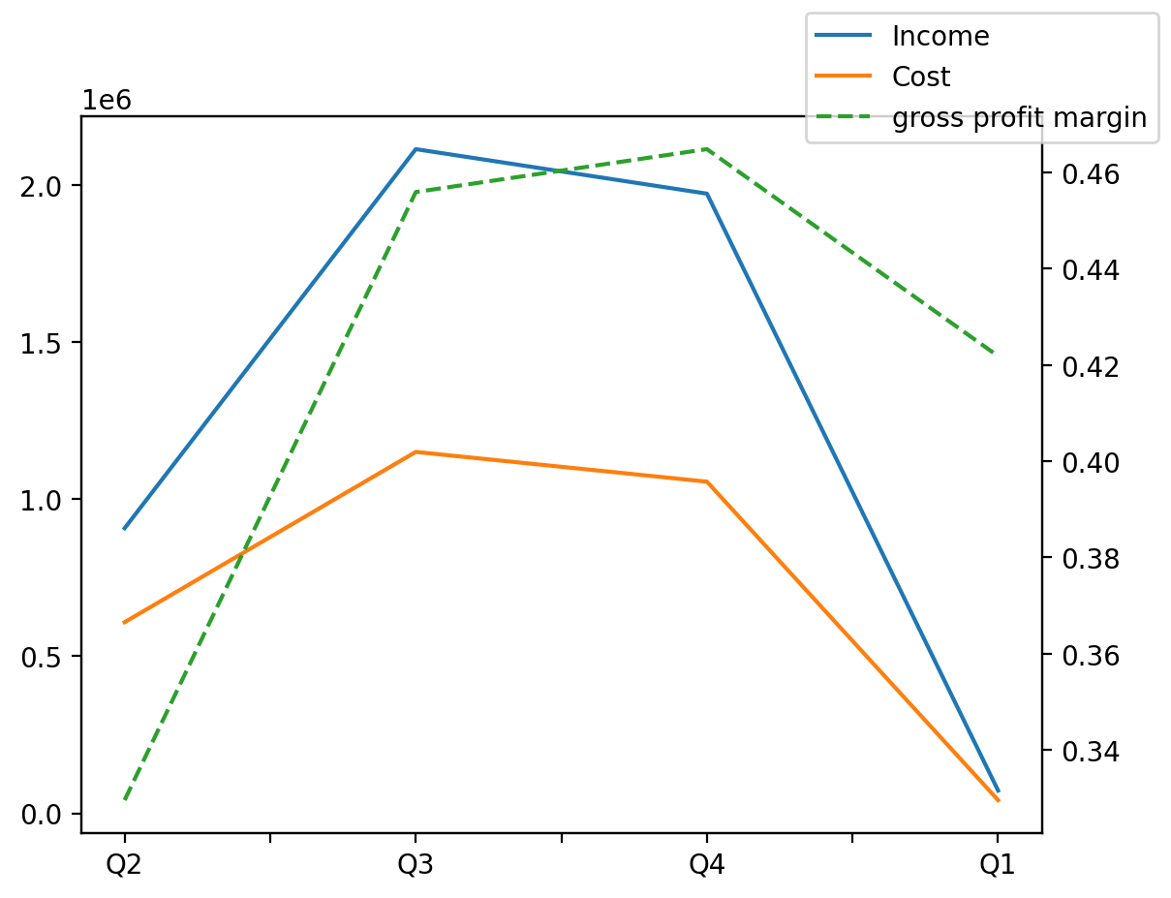
1402/09/30 | Q1 | Q2 | Q3 | Y | Q4 | Q3 / Q2 | Q4 / Q3 | Q1 / Q4
درآمد های عملیاتی | 72399 | 907864 | 2115491 | 5441333 | 1973697
بهای تمام شده | -41860 | -608675 | -1151032 | -3169956 | -1056290
سود(زیان)ناخالص | 30539 | 299189 | 964459 | 2271377 | 917407
هزینه های عمومی اداری فروش | -43041 |  | -29701 | -137937 | -42597
سود(زیان)عملیاتی | 52710 | 259772 | 934758 | 23895353 | 22636723
سایر درآمدهای غیر عملیاتی | 63150 |  | 550290 | 352462 | -505579
سود(زیان)خالص | 44390 | 411672 | 1445995 | 24063266 | 22044486
مواد مستقیم مصرفی | 0 | 0 | 0 | 0 | 0
سربارتوليد | 849718 | 1026589 | 1253925 | 3988358 | 1252180

